Contrario a actualización
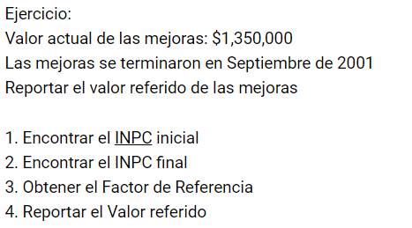
VALOR REFERIDO
 | INPC final | INPC inicial | Factor de actualización
Se hicieron las mejoras en Septiembre de 2001, Siempre se toma un mes antes (en este caso Agosto) | 136.08 | 49.489688 | 0.3636808348

Valor de las mejoras en SEP 2001 | $1,350,000.00
Valor referido de las mejoras | $490,969.13

LAS MEJORAS DEBEN DE SER HECHAS ENTRE LA COMPRA Y EL DÍA DE HOY

LOS AVALUOS DE MEJORAS SE COBRAN AL DOBLE DE UNO NORMAL

VALOR EFERIDO
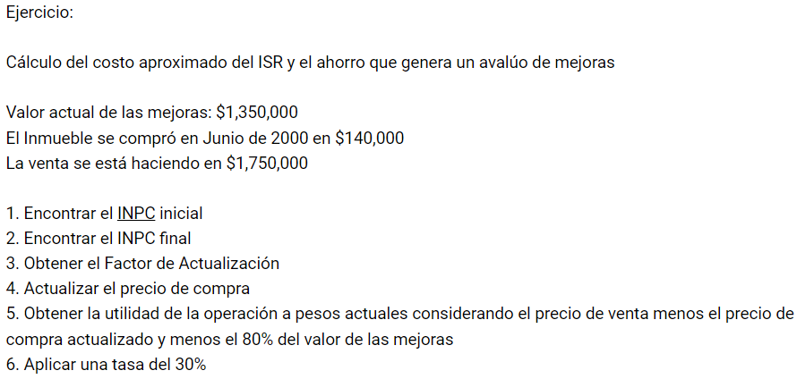
VALOR REFERIDO
 | INPC Inicial | INPC final | Factor de actualización
Se compro EN Junio del 2000, Siempre se toma un mes antes (en este caso mayo) | 46.011379 | 136.08 | 2.9575292668

Precio en el 2000 de la vivienda | $140,000.00
El precio actualizado de la vivienda | $414,054.10
Mejoras al 80% precio sólo de mejoras | $1,080,000.00
SUMATORIA VIVIENDA ACTUAL Y MEJORAS | $1,494,054.10

Precio de venta | $1,750,000.00

Utilidad | $255,945.90
30% que se tiene que pagar ISR | $76,783.77

LAS MEJORAS DEBEN DE SER HECHAS ENTRE LA COMPRA Y EL DÍA DE HOY

